PieData
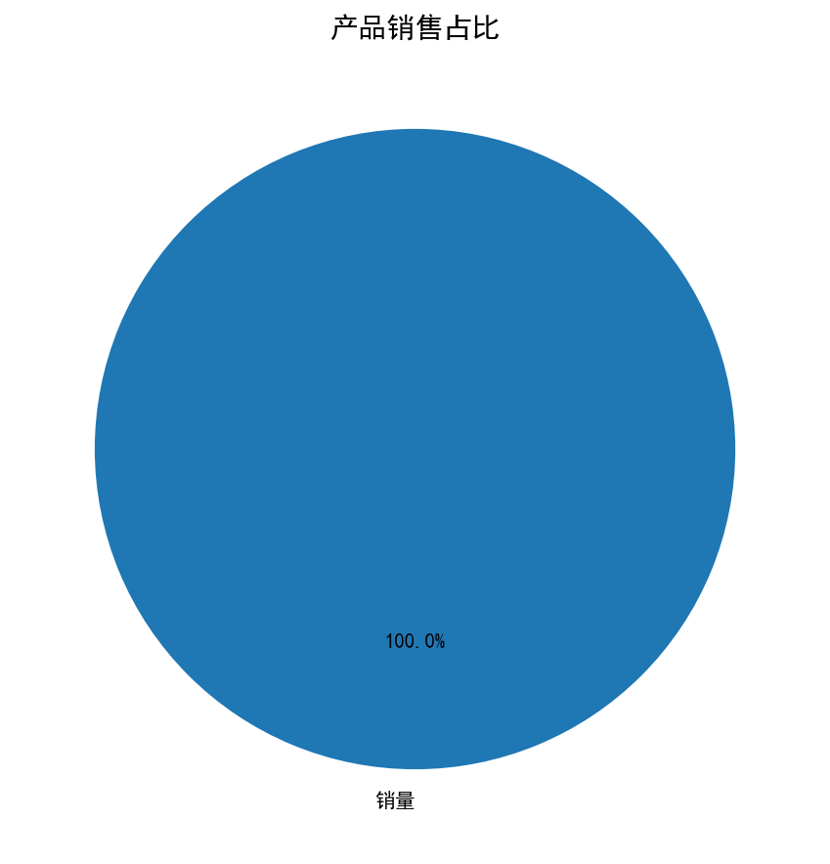
产品 | 销量
产品 A | 100
产品 B | 150
产品 C | 80
产品 D | 120

